Sheet1
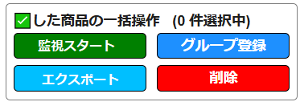
✅した商品の一括操作枠

監視全商品
クリックすると20グループが表示され、選択すればグループ登録されている商品のみを表示
フィルタ絞り込みボタン


通知設定
自動メンテナンス設定
ゴミ箱商品閲覧
全商品の✅入れるボタン
各列ごとに、昇順、降順の並び替えボタンあり
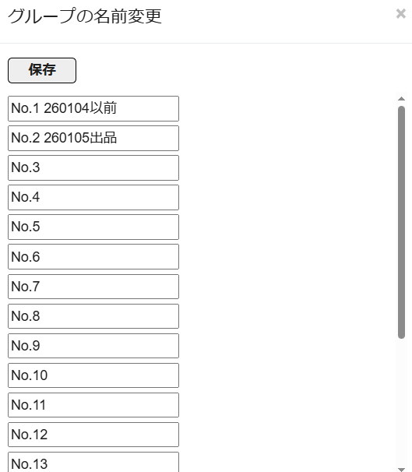
クリックすると20グループのグループ名を変更できる画面が立ち上がる
URLサイト起動ボタン
グループ登録済みの場合は、上にグループ名、下にグループ変更ボタンを配置

グループ登録ボタン
ここでウィンドウ枠を固定（つまり列名を列ヘッダー、Noと最新取得日時までを行ヘッダーとする）

一括 ﾁｪｯｸ | グループ | 最新取得日時 | 登録日時 | 商品写真 | 商品名 | ASIN | 状態 | 発送情報 | 出品者数 | Keepaグラフ | 監視価格グラフ（実質最新価格、他の出品価格、1日平均価格、7日平均価格、30日平均価格、90日平均、180日平均価格） | 最新価格 | ポイント | 最新 実質質価格 | 1日平均 実質質価格 (最新実質価格に対する割合) | 7日平均 実質質価格 (最新実質価格に対する割合) | 30日平均 実質質価格 (最新実質価格に対する割合) | 90日平均 実質質価格 (最新実質価格に対する割合) | 180日平均 実質質価格 (最新実質価格に対する割合)
☑ |  | 2026/4/19 17:46:01 | 2026/4/20 1:17:24 | 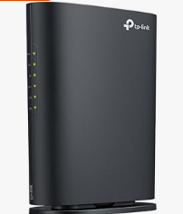 https://m.media-amazon.com/images/I/41h+GBl05wL._AC_UL320_.jpg | 【Amazon.co.jp限定】TP-Link WiFi ルーター 無線LAN WiFi6 AX1800 規格 1201 + 574Mbps WPA3 EasyMesh 対応 メーカー保証3年 Archer AX23V | B0CDWRJ32Q | 中古品と新品 | 無料配送 4月23日 木曜日にお届け | 5 | 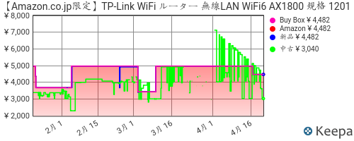 https://graph.keepa.com/pricehistory.png?asin=B0CDWRJ32Q&domain=co.jp&salesrank=1&amazon=1&bb=1&new=1&used=1&cAmazon=ff0000&cNew=0000ff&cUsed=00ff00&cFont=333333&cBackground=ffffff&range=90 |  | ¥1,100 | ¥100 | ¥1,000 | \1150 (+15) | \900 (-10) | \400 (-60) | \4000 (+400) | \2000 (+100)
□ | No.1 260104 |  |  | https://m.media-amazon.com/images/I/41h+GBl05wL._AC_UL320_.jpg | 【Amazon.co.jp限定】TP-Link WiFi ルーター 無線LAN WiFi6 AX1800 規格 1201 + 574Mbps WPA3 EasyMesh 対応 メーカー保証3年 Archer AX23V | B0CDWRJ32Q | 中古品と新品 | 無料配送 4月23日 木曜日にお届け | 5 | https://graph.keepa.com/pricehistory.png?asin=B0CDWRJ32Q&domain=co.jp&salesrank=1&amazon=1&bb=1&new=1&used=1&cAmazon=ff0000&cNew=0000ff&cUsed=00ff00&cFont=333333&cBackground=ffffff&range=90 |  | ¥1,100 | ¥100 | ¥1,000 | \1150 (+15) | \900 (-10) | \400 (-60) | \4000 (+400) | \2000 (+100)
☑

